Titel

Statistisches Amt
für Hamburg und Schleswig-Holstein

 | STATISTISCHE BERICHTE
 | Kennziffer: C I 8 - 5j/17 HH

Flächen der Obstanlagen
und Obstbaumbestände
 |  | in Hamburg 2017

 | Herausgegeben am: 27. September 2017

Einführung Rechtsgrundl. (4)
Einführung
In der Zeit von Januar bis Juni 2017 wird eine allgemeine Erhebung über die Nutzung von Baumobstflächen bei Betrieben durchgeführt. Mit der Baumobstanbauerhebung werden Informationen über die Betriebs- und Anbaustrukturen des Baumobstanbaus gewonnen. Zudem dienen die Ergebnisse als Grundlage für die Berechnung der Baumobsternte.
Im Rahmen der Baumobstanbauerhebung 2017 sind alle Betriebe auskunftspflichtig, die mindestens 0,5 Hektar Obstfläche mit Baumobst als Hauptnutzung bewirtschaften. Dazu zählen auch Neuanpflanzungen,die zum Zeitpunkt der Befragung noch nicht ertragsfähig sind.
Die Flächen der Obstbaubetriebe werden dort erfasst, wo der Betrieb seinen Sitz hat. Daher können entsprechende Flächen auch außerhalb Hamburgs liegen (Betriebssitzprinzip).
Rechtsgrundlagen
Rechtsgrundlage ist das Agrarstatistikgesetz (AgrStatG) in Verbindung mit dem BStatG.
Erhoben werden die Angaben zu § 17 Absatz 1 AgrStatG.
Die Auskunftspflicht ergibt sich aus § 93 Absatz 1 Satz 1 AgrStatG in Verbindung mit § 15 BStatG. Nach § 93 Absatz 2 Nummer 1 AgrStatG sind die Inhaber/Inhaberinnen oder Leiter/Leiterinnen landwirtschaftlicher Betriebe auskunftspflichtig.
Nach § 11a Absatz 2 BStatG sind alle Unternehmen und Betriebe verpflichtet, ihre Meldungen auf elektronischem Weg an die statistischen Ämter zu übermitteln. Hierzu sind die von den statistischen Ämtern zur Verfügung gestellten Online-Verfahren zu nutzen. Im begründeten Einzelfall kann eine zeitlich befristete Ausnahme von der Online-Meldung vereinbart werden. Dies ist auf formlosen Antrag möglich. Die Verpflichtung, die geforderten Auskünfte zu erteilen, bleibt jedoch weiterhin bestehen.
Nach § 15 Absatz 7 BStatG haben Widerspruch und Anfechtungsklage gegen die Aufforderung zur Auskunftserteilung keine aufschiebende Wirkung.
Ergebnisse
Die Baumobstfläche in Hamburg liegt im Erhebungsjahr 2017 bei insgesamt 1 483 Hektar (ha). Damit hat sich die Fläche seit der letzten Baumobsterhebung 2012 um 286 ha erhöht (19 %).
Insgesamt bewirtschaften 105 Obstbaubetriebe diese Fläche, davon weisen 58 Betriebe eine Anbaufläche auf, die größer als 10 ha ist. Die durchschnittliche Betriebsgröße liegt bei 14 ha.
Äpfel sind mit Abstand die wichtigste Obstart in Hamburg. Auf 1 359 ha bauen die Hamburger Obstbauern diese Früchte an. Als wichtigste Apfelsorte liegt Elstar mit 448 ha (2012: 339 ha) an der Spitze im Marktobstbau. Es folgen mit 236 ha Jonaprince (2012: 130 ha) und Braeburn auf einer nahezu verdoppelten Anbaufläche von 140 ha (2012: 73 ha). Die altbewährten Sorten Holsteiner Cox mit 59 ha und Boskoop/Roter Boskoop mit 64 ha bleiben beständige Größen im norddeutschen Apfelsortiment. Sorten wie Cox Orange (3 ha) und Gloster (7 ha) gehen nach Rodungen in den letzten Jahren kontinuierlich zurück. Dafür folgen neuere Sorten wie Topaz (28 ha), Wellant® (28 ha) und Diwa (36 ha).
Auch die Birnen können einen Aufschwung verzeichnen. Ermittelt wurden 44 ha die von 55 Betrieben bewirtschaftet werden. Im Vorerhebungsjahr waren es 34 ha / 56 Betriebe. Die wichtigste Sorte ist die Conference-Birne, die auf einer Fläche von 23 ha (2012: 15 ha) angebaut wird.
Die Anbaufläche von Süßkirschen beläuft sich 2017 auf 57 ha (46 Betriebe) und hat sich damit seit 2012 um 6 ha erweitert.
Sauerkirschen werden von 19 Betrieben auf gut 3 ha angebaut.
Die Anbaufläche von Pflaumen und Zwetschen ist mit 16 ha auf dem gleichem Niveau wie 2012 geblieben.

Diagramme (5)
Veränderung der Anbauflächen von Tafeläpfeln nach Sorten 1987 - 2017
 | 1987 | 1992 | 1997 | 2002 | 2007 | 2012 | 2017
Boskoop/Roter Boskoop | 171 | 140 | 134 | 76 | 53 | 53 | 64
Braeburn |  |  |  |  | 38 | 73 | 140
Cox Orangenrenette | 218 | 158 | 131 | 81 | 43 | 17 | 3
Elstar | 59 | 224 | 306 | 273 | 311 | 339 | 448
Holsteiner Cox | 25 | 32 | 98 | 107 | 90 | 64 | 59
Jonagored |  | 121 | 187 | 181 | 175 | 169 | 125
Jonaprince |  |  |  |  | 50 | 130 | 236

Veränderung der Anzahl Bäume von Tafeläpfeln nach Sorten 1987 - 2017
 | 1987 | 1992 | 1997 | 2002 | 2007 | 2012 | 2017
Boskoop/Roter Boskoop | 105554 | 123223 | 149382 | 116922 | 89675 | 110428 | 142406
Braeburn |  |  |  |  | 98728 | 207304 | 348424
Cox Orangenrenette | 112091 | 111150 | 137009 | 110100 | 69498 | 26541 | 3046
Elstar | 50335 | 270405 | 417233 | 552430 | 658778 | 779519 | 1012563
Holsteiner Cox | 16945 | 32267 | 141324 | 205982 | 182436 | 130357 | 129707
Jonagored |  | 149344 | 265234 | 375927 | 358717 | 347688 | 265894
Jonaprince |  |  |  |  | 129462 | 351593 | 599928

Erhebungsbogen S. 1
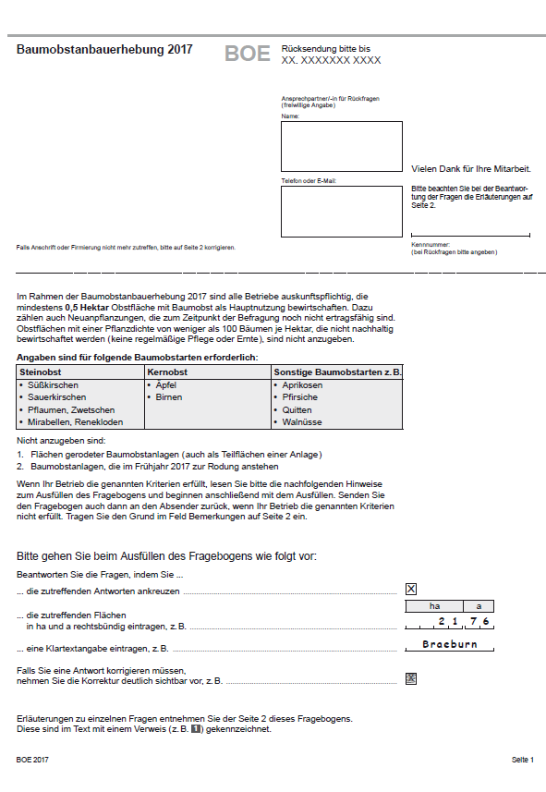

Erhebungsbogen S. 2
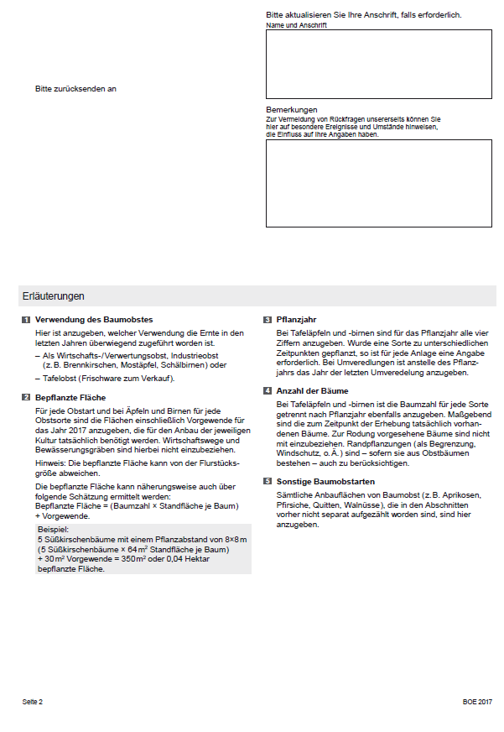

Erhebungsbogen S. 3
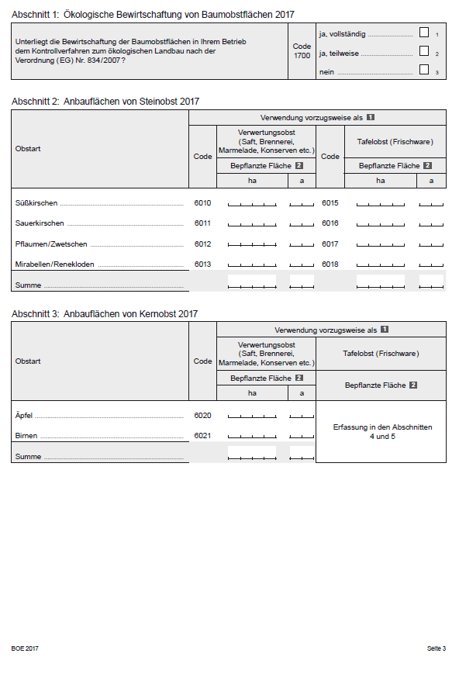

Erhebungsbogen S. 4
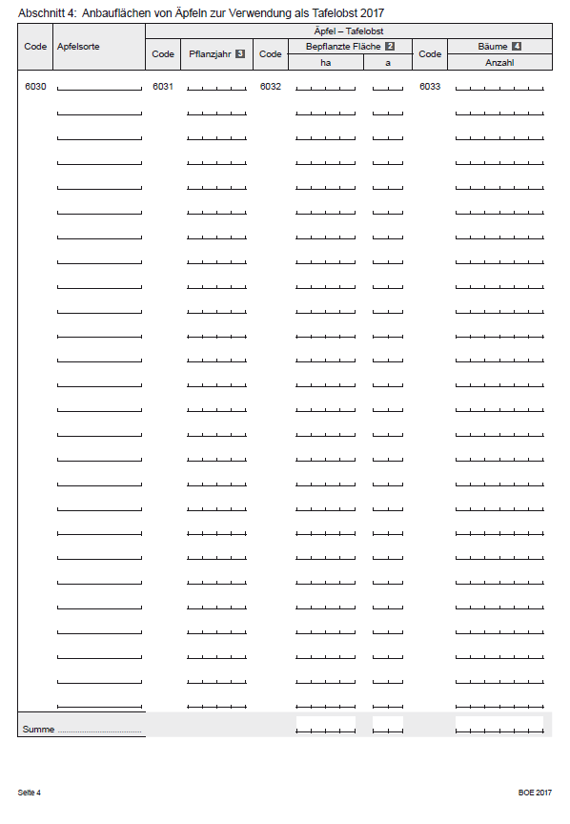

Erhebungsbogen S. 5
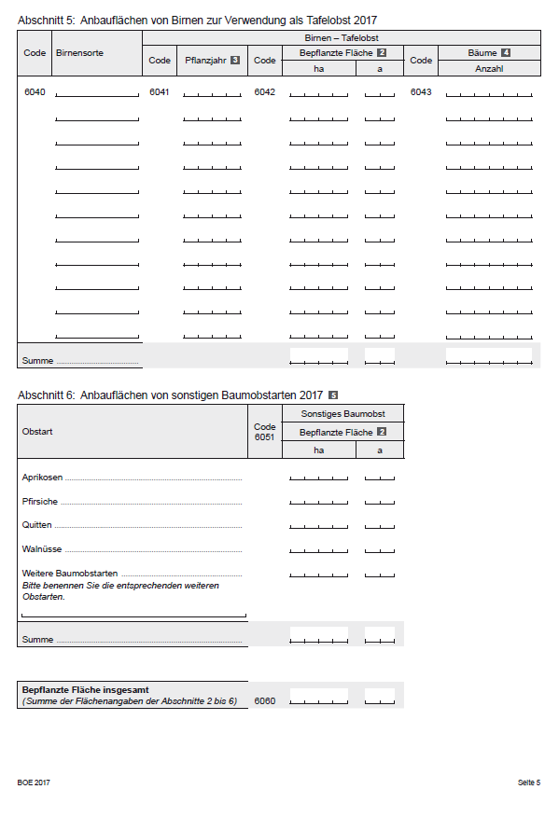

Erhebungsbogen S. 6
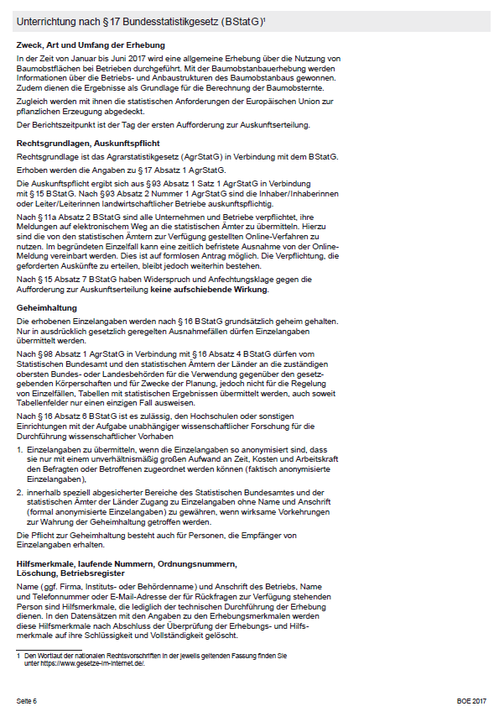

Erhebungsbogen S. 7
